Prisregulering koagulant
Prisregulering for koagulanter |  |  |  |  |  | Priser:
 |  |  |  |  |  | Januar 2025: | 1000 NOK/t
 |  |  |  |  |  | Juli 2025:
Gammel pris: | 5000 | NOK/tonn | %-endring: |  | Fyll inn de oransje cellene | Januar 2026:
Ny pris: | 5000 | NOK/tonn | 0.00% |  |  | Juli 2026:
 |  |  |  |  |  | Januar 2027:

 | Konsumprisindeks | Produsentprisindeks - Kjemisk industri | Transport | Valuta |  | Indekser:
 |  |  |  |  |  |  |  | Link til indekser:
Gammel verdi | 134.8 | 150.7 | 120.7 | 11.75 | Jan-25 | KPI Januar 25 | 134.8 | SSB: https://www.ssb.no/priser-og-prisindekser/konsumpriser/statistikk/konsumprisindeksen
Ny verdi | 134.8 | 150.7 | 120.7 | 11.75 | Dato | KPI
 |  |  |  |  |  | KPI
 |  |  |  |  |  | KPI

Indeks | Konsumprisindeks | Produsentprisindeks - Kjemisk industri | Transport | Euro-NOK Valuta |  | PPI 2024 M12 | 150.7 | SSB: https://www.ssb.no/statbank/table/12462/tableViewLayout1/
Kilde | SSB | SSB | SSB | Norges Bank |  | PPI |  | Hjemmemarked
Vekting | 1 | 0.75 | 0.75 | 1 |  | PPI
 |  |  |  |  |  | PPI
 |  |  |  |  |  | PPI
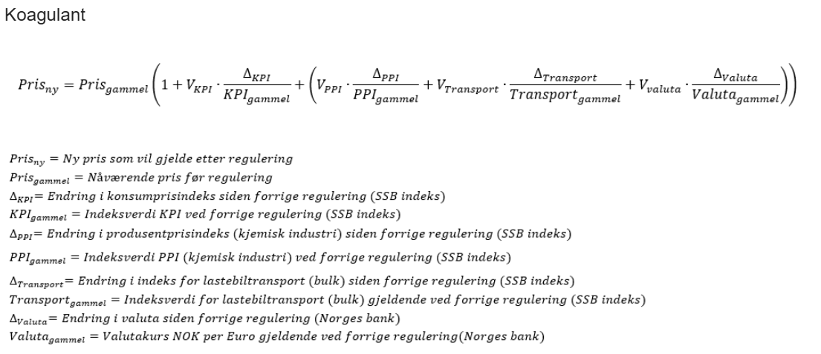
 |  |  |  |  |  | Transport 2024 K4 | 120.7 | SSB: https://www.ssb.no/statbank/table/12535/tableViewLayout1/
 |  |  |  |  |  | Transport
 |  |  |  |  |  | Transport
 |  |  |  |  |  | Transport

 |  |  |  |  |  | NOK-Euro januar | 11.7456 | Norges bank: https://www.norges-bank.no/tema/Statistikk/Valutakurser/?tab=currency&id=EUR
 |  |  |  |  |  | NOK-Euro
 |  |  |  |  |  | NOK-Euro
 |  |  |  |  |  | NOK-Euro

Data koagulanter
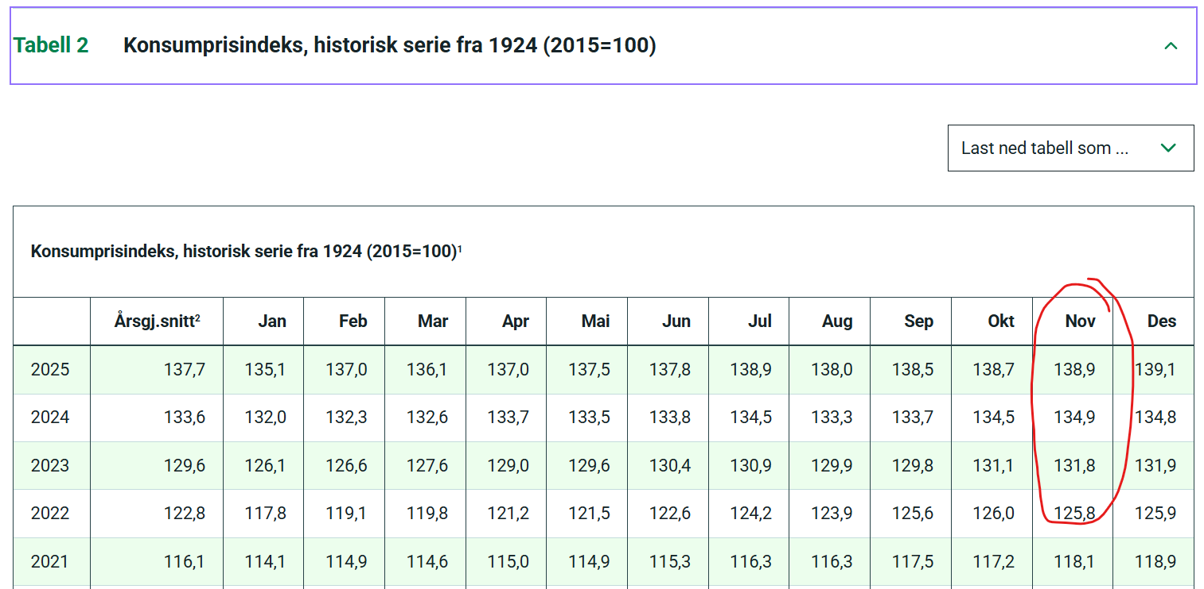
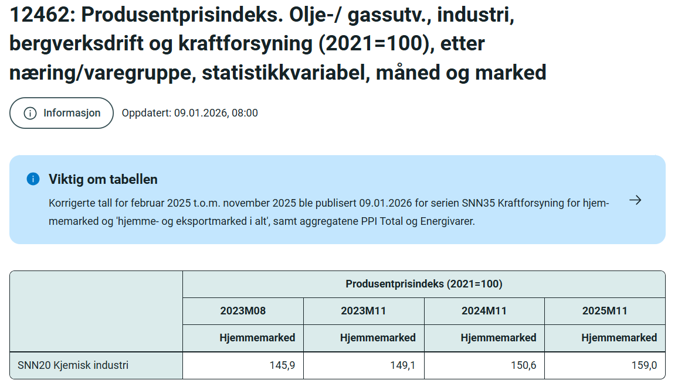
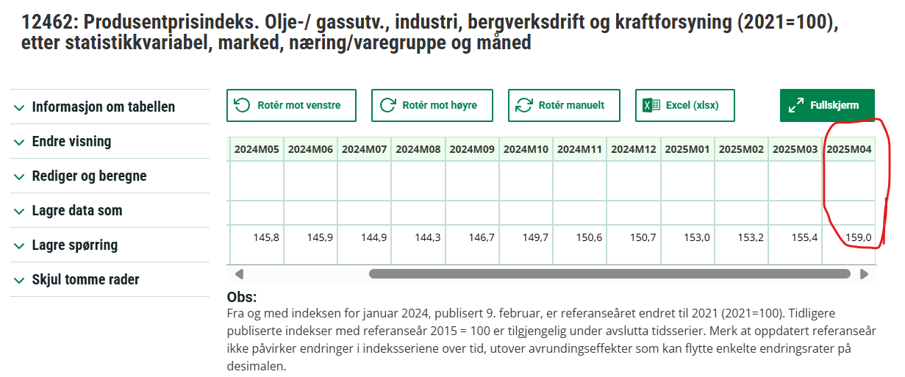

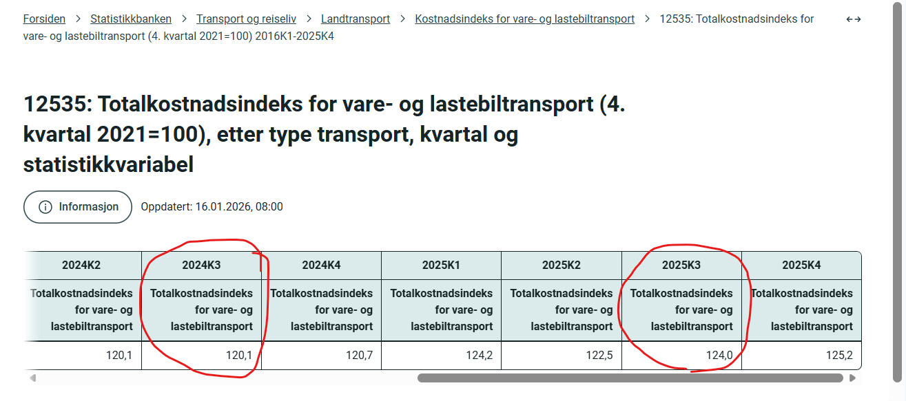
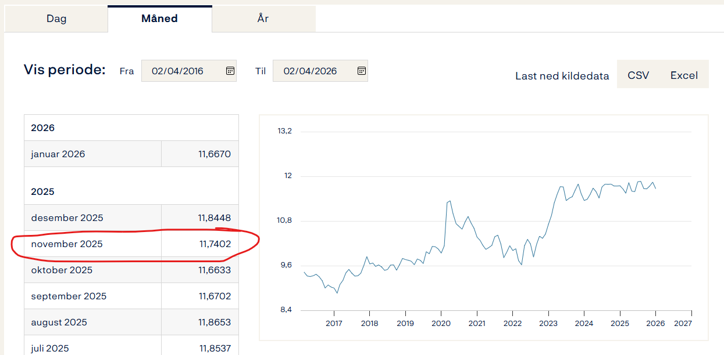

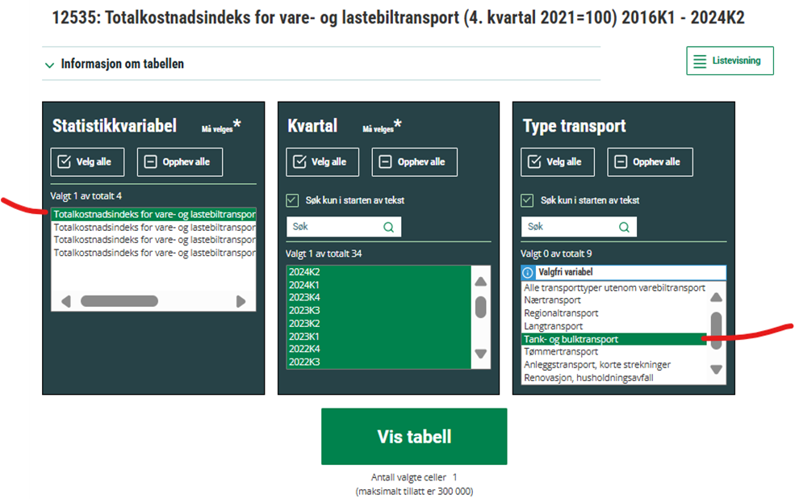
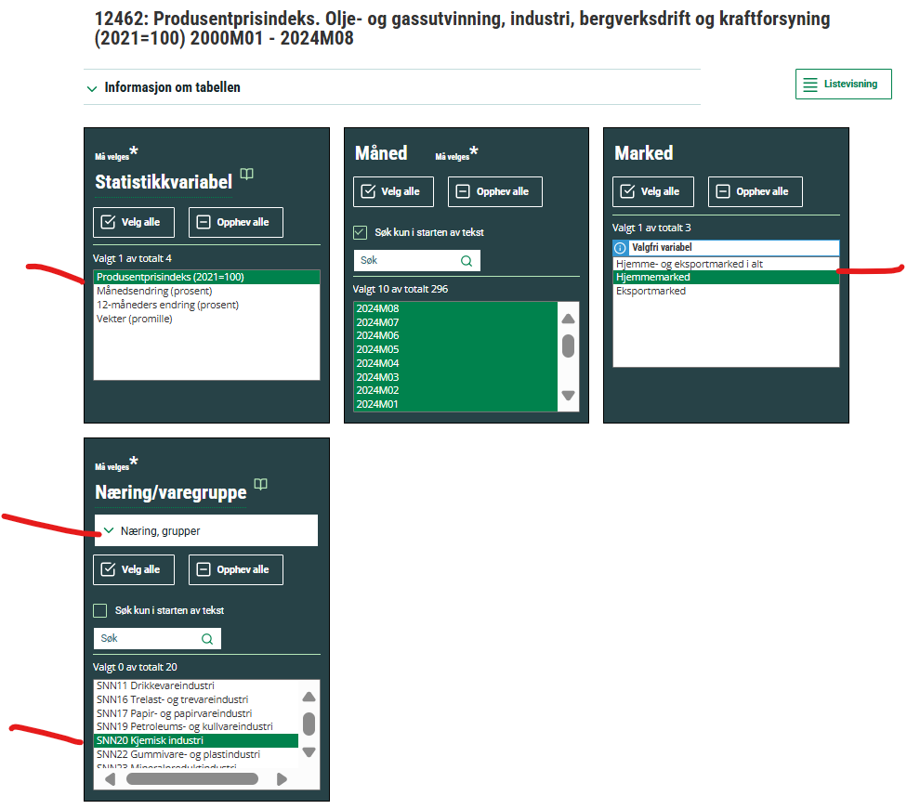

Prisregulering polymer
Prisregulering for polymer |  |  |  |  | Priser:
 |  |  |  |  | Januar 2025: | 45,77 NOK/Kg
 |  |  |  |  | Juli 2025: | 45,77
Tilbuds pris: | 50.00 | NOK/Kg | Prisendring i % | Fyll inn de oransje cellene | Januar 2026: | 46,92
Ny pris: | 50.00 | NOK/Kg | 0.00% |  | Juli 2026:
 |  |  |  |  | Januar 2027:
 | Konsumprisindeks | PPI - energivarer | Valuta
Gammel verdi | 100.90 | 103.60 | 11.84 | Feb-25 | Indekser:
Ny verdi | 100.90 | 103.60 | 11.84 |  |  |  | Link til indekser:
 |  |  |  |  | KPI Januar 25 | 134.8 | SSB: https://www.ssb.no/priser-og-prisindekser/konsumpriser/statistikk/konsumprisindeksen
 |  |  |  |  | KPI
Råvareindeks | Akrylnitril |  |  |  | KPI
Gammel verdi | 2113 | Feb-25 |  |  | KPI
Ny verdi | 2113
 |  |  |  |  | PPI 2024 M12 | 150.7 | SSB: https://www.ssb.no/statbank/table/12462/tableViewLayout1/
 |  |  |  |  | PPI |  | Hjemmemarked
Indeks | Konsumprisindeks | Produsentprisindeks - energivarer | Valuta | Akrylnitril | PPI
 |  |  |  |  | PPI
Kilde | SSB | SSB | Norges Bank EUR - NOK | ICIS | PPI

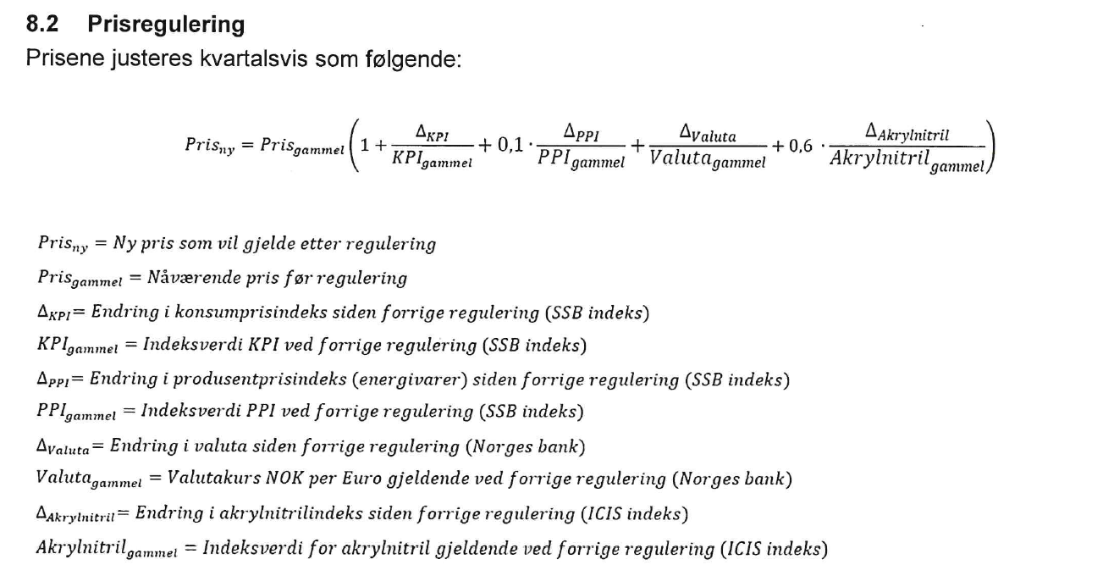
Vekting | 1.00 | 0.75 | 1.00 | 0.75 | ICIS Feb 25 | 2308 | FLNV: https://www.flnv.no/
 |  |  |  |  | ICIS Jun 25 | 2080
 |  |  |  |  | ICIS Sept 25 | 2115
 |  |  |  |  | ICIS Nov 25 | 2113
 |  |  |  |  | ICIS Nov 25 | 2151

 |  |  |  |  | NOK-Euro januar | 11.7456 | Norges bank: https://www.norges-bank.no/tema/Statistikk/Valutakurser/?tab=currency&id=EUR
 |  |  |  |  | NOK-Euro
 |  |  |  |  | NOK-Euro
 |  |  |  |  | NOK-Euro

Data polymerer
